sekcja 1
Dane z lat 2010 - 2023 dotyczące wartości sprzedaży w tys. zł:
Rok | 2010 | 2011 | 2012 | 2013 | 2014 | 2015 | 2016 | 2017 | 2018 | 2019 | 2020 | 2021 | 2022 | 2023
Sprzedaż | 350 | 347 | 333 | 315 | 325 | 340 | 324 | 332 | 324 | 348 | 332 | 340 | 348 | 356

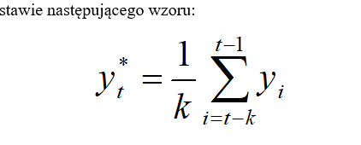
 | k= | 4 |  | w1=0,1; w2=0,2; w3=? ;w4=0,4 |  |  | w3= | 0.3
 | rok | sprzedaż | y* | Y*z waga | (y-Yśrwag_^2 | y-y* | w1 | 0.1 |  |  |  |  |  |  | lepsza ważona od prestej-pyt 1
 | 2010 | 350 | - | - |  |  | w2 | 0.2
 | 2011 | 347 | - | - |  |  | w4 | 0.4 |  |  |  |  |  |  | 2. |  | 344
 | 2012 | 333 | - | - |  |  |  |  |  |  |  |  |  |  | 3. | Prognoza sprzedaży dla roku 2024 wykonana metodą średniej ruchomej ważonej ze stałą k=4 i wagach w1=0,1; w2=0,2; w3=? ;w4=0,4 wynosi
 | 2013 | 315 | - | - |  |  |  |  |  |  |  |  |  |  | 4. | Wartość średniego kwadratowego błędu prognoz ex post (S2p) dla średniej ruchomej ważonej ze stałą k=4 i wagach w1=0,1 ; w2=0,2, w3= ? w4= 0,4 wynosi:
 | 2014 | 325 | 336.25 | 330.3 | 28.09 | 126.5625 |  |  |  |  |  |  |  |  | 5. | śr bł dla prostej
 | 2015 | 340 | 330 | 325.8 | 201.64 | 100
 | 2016 | 324 | 328.25 | 329.8 | 33.64 | 18.0625
 | 2017 | 332 | 326 | 328.1 | 15.21 | 36
 | 2018 | 324 | 330.25 | 330.5 | 42.25 | 39.0625 |  |  |  |  | tyle ile k tyle do sumy
 | 2019 | 348 | 330 | 328 | 400 | 324
 | 2020 | 332 | 332 | 335.2 | 10.24 | 0
 | 2021 | 340 | 334 | 335.2 | 23.04 | 36
 | 2022 | 348 | 336 | 337.6 | 108.16 | 144
 | 2023 | 356 | 342 | 342.4 | 184.96 | 196
 | 2024 |  | 344 | 348
 |  |  |  |  |  | z waga |  |  | prosta
 |  | średnia | 336.71428571 |  |  | sedni bł | 104.723 |  | śr bł | 101.97 |  | prosta lepsza
 |  | wariancja | 137.20408163 |  |  |  | 10.233425624 |  |  | 10.097957714
 |  | odchyl. | 11.713414602 |  |  | vp | 3.04% |  | vp | 3.00%
 |  | wsp.zm | 3.48%

Arkusz3
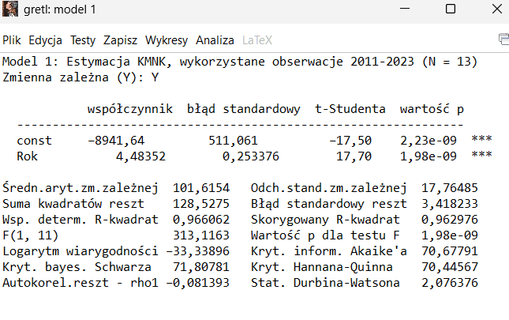
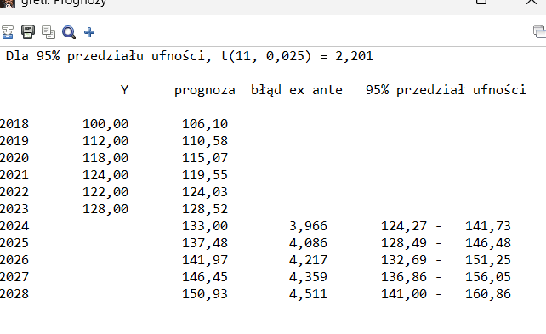
Rok | Y
2011 | 78
2012 | 82
2013 | 81
2014 | 87
2015 | 89
2016 | 95
2017 | 105
2018 | 100
2019 | 112
2020 | 118
2021 | 124
2022 | 122
2023 | 128

Arkusz5
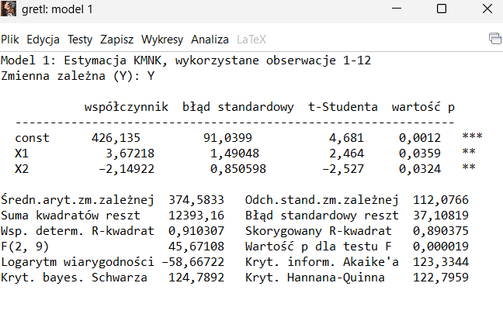
Y | X1 | X2
230 | 8 | 110
220 | 10 | 95
250 | 12 | 84
290 | 10 | 78
330 | 18 | 74
350 | 25 | 76
430 | 20 | 72
420 | 35 | 68
440 | 28 | 45
485 | 32 | 35
500 | 45 | 25
550 | 55 | 35

